Lập trình javascript căn bản
Cách sử dụng: Phần 1
 | var

Khai báo biến: trong khối {} mức truy cập nội trong khối, ngoài thì coi là biến global có thể truy cập ở mức toàn cục.
Lưu ý:
 | * Có thể khai báo lại và gán lại
 | * Vấn đề hoisting
 | Ví dụ bên dưới

 | Javascript khi thực hiện biên dịch loạt khai báo biến trước.

 | let

Khai báo biến: trong khối {} mức truy cập nội trong khối, ngoài thì coi là biến global có thể truy cập ở mức toàn cục.
Lưu ý:
 | * Có thể gán lại nhưng KHÔNG được phép khai báo lại
 | * VAR tạo thuộc tính toàn cục cho biến và truy cập được thông qua đối tượng WINDOW còn LET thì KHÔNG

 | Hoisting: LET không cho phép dùng biến trước khai báo như VAR

 | const

Khai báo hằng: trong khối {} mức truy cập nội trong khối, ngoài thì coi là biến global có thể truy cập ở mức toàn cục.
Lưu ý:
 | * KHÔNG thể gán lại và KHÔNG được phép khai báo lại, 2 biến hằng không cùng 1 khối {} hoặc trong {} và bên ngoài thì có thể đặt tên giống nhau.
 | * Bắt buộc khởi gán giá trị ban đầu.
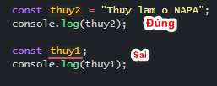

 | typeof

Trả về 1 chuỗi string cho biết LOẠI JAVASCRIPT của một biết. (Dùng kiểm tra kiểu của 1 giá trị)
Ví dụ:
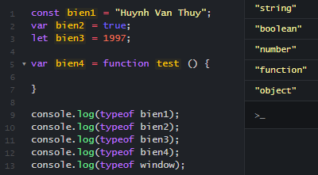

 | instanceof

Trả về tính đúng của một đối tượng có thuộc về 1 lớp nhất định nào đó không.
Ví dụ:

Coding convention trong javascript

Là một đống quy tắc khi code do team quy định với nhau.
Để: rất nhiều cái lợi, ví như
 | Ông này đọc code ông kia chung 1 hệ quy chiếu dễ đọc dễ thấu hiểu nhau hơn
 | Review lại code của mình cũng đơn giản hơn
 | Bảo trị dễ hơn khi ai code cũng trình bày như ai
Tùy lựa chọn của team hoặc cá nhân mà tuân thủ theo 1 chuẩn Coding convention nào đó
Một số chuẩn được lấy từ google xuống dùng cho javascript như: Google JavaScript Style Guide, Airbnb JavaScript Style, Mozilla Coding style,Jquery Style Guide bla...bla
Nhưng nói 1 cách chung chung Coding convention nói chung và mấy cái chuẩn nêu ở trên nói riêng thì:
Nó là 1 bộ các quy tắc về:

Quy tắc đặt tên
 | Cú pháp lạc đà: thuyDepTrai, conNhaNgheo, hocNgu, myValue, studentCode v…v (nôm na chữ đầu tiếng thứ nhất viết thường từ tiếng thứ 2 viết hoa chữ đầu lên)
 | Cú pháp Pascal: ThuyDepTrai, ConNhaNgheo, HocNgu, MyValue, StudentCode v…v (Viết hoa chừ đầu mỗi tiếng lên)
 | Cú pháp snake_case (cú pháp con rắn): Thuy_Dep_Trai, con_nha_ngheo, HOC_NGU, My_Value, Student_Code v…v (Cái ni cà chớn hơn xíu là cách mỗi tiếng thì dùng dấu gạch dưới nên tùy dùng cho cái chi mà có thể viết hoa thường, )
 |  | snake_case có thể viết hoa chữ đầu tiên mỗi tiếng hoặc ko viết gì, tuy nhiên đừng viết cùng 1 tiếng mà chữ đầu hoa chữ giữa hoa xong chữ cuối không hoặc 1 quy tắc dị hợm nào đó như kiểu: sTuDENt_cODe, myCLAsS v…v. rất chướng khí.

Quy tắc xuống hàng
 | Ở đây có một số thứ quy tắc đặt ra như
 |  | Kết thúc 1 xử ký for, while, if else, switch case…
 |  | Đầu và cuối 1 function
 |  | Nhiều cấp lồng nhau thì xuống hàng ở mỗi cấp
 |  | Một dòng code dài hơn n ký tự
 |  | v…v

Quy tắc số lượng
 | Một hàm chỉ không quá n dòng (n ở đây được quy định tùy theo yêu cầu của cá nhân hoặc tổ chức)
 | Một lớp không nên quá n dòng
 | Mỗi một hàm chỉ nên làm 1 nhiệm vụ nhất định. (Ví dụ isNumber thì chỉ dùng để kiểm tra giá trị nhập có phải là số, không nên thêm cờ để kiểm tra giá trị nhập có phải là Email không)
 | Các câu lệnh tối đa lồng nhau n cấp (chỉ nên có 4 vòng lặp for lồng hoặc tối đa if lồng trong if từ 6 lệnh thôi)
 | Mỗi dòng khai báo chỉ nên định danh 1 biến (var a = 1; đừng kiểu var a, b ,c ,d ,e, f = 1;)

Quy tắc comment
 | Có thể hạn chế comment code và viết code 1 cách sexy hơn.
 | Tuy nhiên nếu comment hãy ngắn gọn, dễ hiểu đừng làm văn tả cảnh
 | Một số quy tắc có thể do cá nhân tổ chức quy định như comment phải có hastag hoặc có user comment hoặc ngày tháng comment
 | Chỉ comment cho nội dung code xử lý ngay bên dưới (Đừng comment ở dòng 5 mà dòng 10 mới là ý nghĩa của nó)

Ngoài ra sẽ có các quy tắc khác đặt thù linh động áp dụng

Cách sử dụng: Phần 2
 | Toán tử

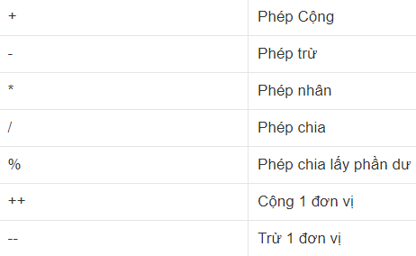

 | Trong toán học thì như hình trên là đủ còn với javascript thì 1 vùng trời các thứ khác nữa như là:
 | 25^2 (lũy thừa)

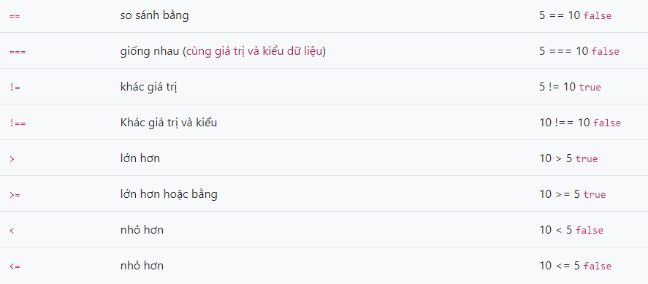

 | Toán tử logic && (và), || (hoặc), ! (phủ định 1 biểu thức logic)

Cấu trúc lập trình
Cấu trúc lựa chọn
 | IF … ELSE
 | Dùng kiểu

 | Cũng như trên mà viết theo kiểu có vẻ xịn hơn chút

 | SWITCH … CASE
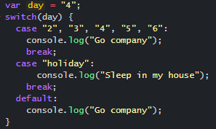
 |  |  | day = "4"

 |  |  | day = "holiday"

Cấu trúc lặp
 | Cơ bản
 |  | In giá trị từ 1 đến 10
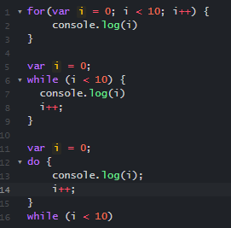

 | Nâng cao
 |  | forEach

 |  | for … in

 |  | for...of

Tổng kết:

Đơn giản nhất để phân biệt khi nào xử dụng while và for. Dùng while khi không thể dùng for hay ta sẽ dùng while khi điều kiện dừng không xác định (nhưng tránh tạo ra 1 vòng lặp vô hạn).

for với 1 chỉ số index có thể dùng để duyệt giảm cho các yêu cầu duyệt ngược item của đối tượng
for...of và for...in tường minh và dễ hiểu khi duyệt 1 đối tượng dạng danh sách, nhưng không thể duyệt ngược đối tượng danh sách được
 | for...of không dùng được để lặp object

Block code trong javascript

Block Scoped là phạm vi trong một khối, nghĩa là chỉ hoạt động trong phạm vi được khai báo bởi cặp {}

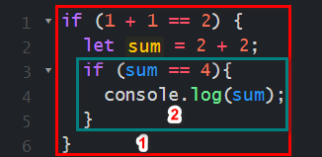
 |  |  |  | 1 và 2 là 2 block scoped (block scoped 1 bao hàm cả block scoped 2)

Lặp lồng nhau
 | Nâng cao

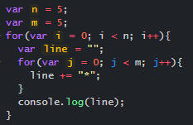

 | Lặp FUNCTION

Function, Expression, methods
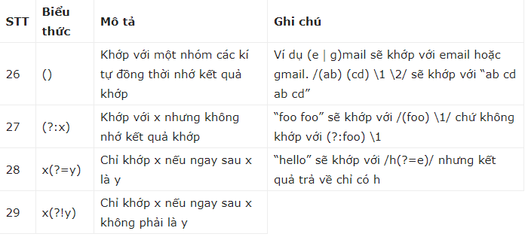
Function expressions
Có thể khai báo hàm như một biểu thức, tương tự khai báo một biến.

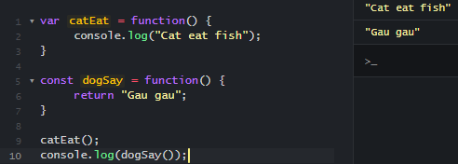

Anonymous functions
Có thể khai báo một biểu thức hàm mà không cần đặt tên cho hàm.

Khai báo hàm mà không cần tên hàm vi diệu sương sương thôi. Anonymous functions có thể khai báo hàm mà không cần từ khóa là FUNCTION.

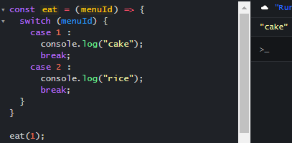

Lưu ý: Dùng Anonymous functions:
 | phải định nghĩa function trước rồi mới dùng. Không thể gọi thực thi trước rồi mới định nghĩa Function.

 | Có thể thêm tên cho function nhưng không thể gọi thực thi bằng tên function.

Lambda functions
Viết Anonymous functions bằng cách ngắn gọn hơn
 | Như ví dụ thì dog1 được viết lại từ dog.

Generator functions
Là một Function được thực thi nhiều lần mà: số lượng biến, giá trị biến, trạng thái các thành phần của hàm..v..v đều được lưu lại sau mỗi phiên sử dụng. Và có thể dùng tiếp tại 1 phiên gọi tiếp theo.

 | Lấy 1 ví dụ như sau:

 |  | Tại đây có dùng console.log(i) nên có log ra cho mình xem giá trị tăng của i
 |  | Nếu chỉ muốn coi thằng i tăng tới 2 thì có thể if ở đây

 | Giờ không dùng if trong vòng lặp mà muốn dừng lại coi thì thử dùng Generator functions, từ cái hàm ở trên sửa lại như bên dưới

 |  |  | Ở đây phải đặt thêm 1 cái biến generator để kêu cái hàm ra
 |  |  | generator.next(); Được gọi nó chạy tới hàm loopByN thực thi đến khi gặp yield thì dừng lại rồi giá trị i lúc đầu 0 i++ lên = 1 nhớ ở đó
 |  |  | generator.next(); được gọi lần 2 sau cái chổ "xử lý gì đó khác" dù gọi lại là nó chạy vô hàm loopByN theo suy nghỉ thông thường thì chạy lại từ đầu cái vòng lặp nhưng KHÔNG
 |  |  | Khi nảy nhớ là 1 thì giờ i là 1 chớ không phải 0 đâu nhé.
 |  |  | Cứ thế cứ gọi next là nó lại bay vô hàm rồi gặp yield là nó lại tạm dừng. Có thể dùng return để kết thúc hàm.

Một số function có sẵn trong Javascript
Với số
 | toFixed() hoặc toFixed(n) : Làm tròn tới n chữ số thập phân, không có n thì bỏ phần làm tròn

 | abs(num) : Trả về trị tuyệt đối của num

Với chữ
 | toLowerCase( ) : Trả về chuỗi ký tự thường

 | toUpperCase() : Trả về chuỗi ký tự in hoa

 | length : trả về độ dài của chuỗi

ĐÂY LÀ 1 TRONG SỐ RẤT ÍT HÀM CÓ SẴN TRONG JAVASCRIPT CÒN RẤT NHIỀU HÀM CÓ SẴN KHÁC NỮA NHÉ!!!

Regular expression trong JavaScript

Biểu thức chính quy (regular expressions ) là các mẫu dùng để tìm kiếm các bộ kí tự được kết hợp với nhau trong các chuỗi kí tự.
Có thể dùng để validate form trước khi submit một bộ giá trị nào đó chẳng hạn như mail, số điện thoại, password v…v

Như ví dụ dưới đây tạo 1 biểu thức đơn giản để nhận lại 1 mảng giá trị số không liên tiếp của chuỗi.

Những quy tắc dùng trong Regular Expression (Regex)

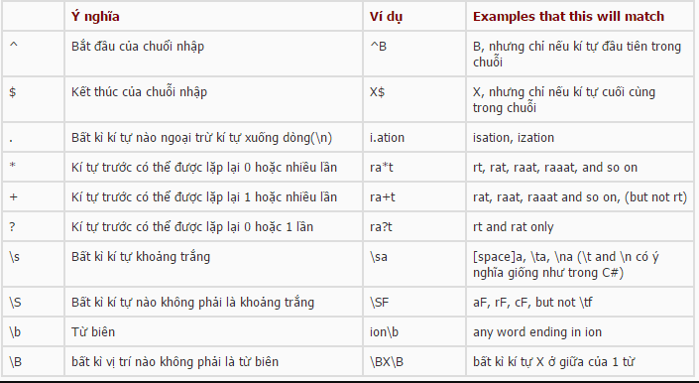

 | Ký tự thường
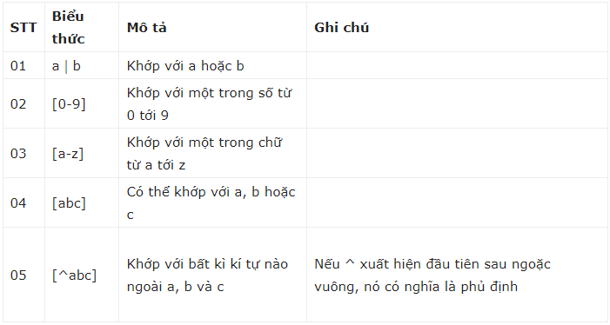

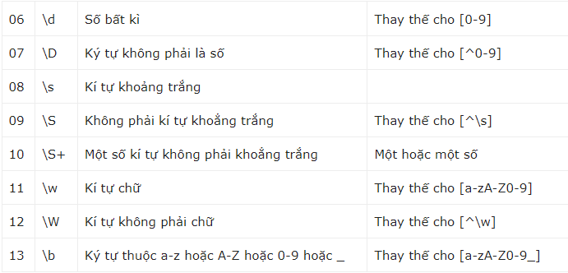

 | Ký tự đặc biệt
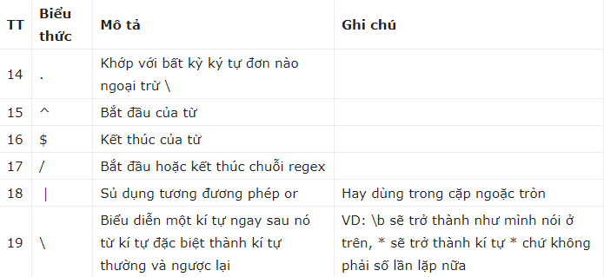

 | Lặp

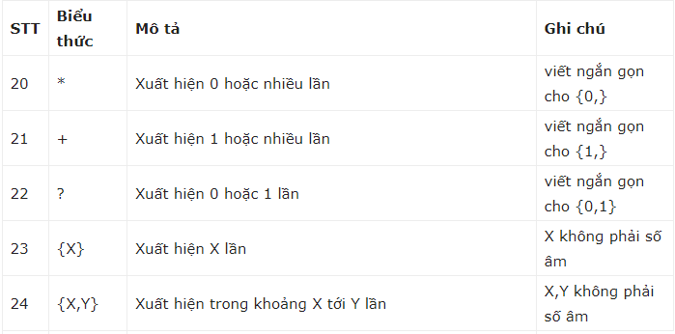

 | Khớp nhóm

Lập trình theo chuẩn ES5
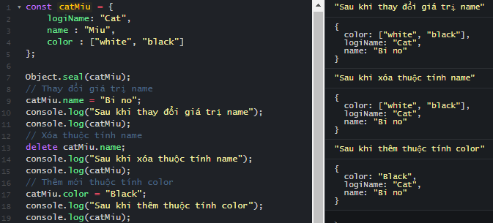
Các phương pháp tạo Object
 | Sử dụng literal notation
 | Object literal là kiểu cú pháp tạo object sử dụng cặp dấu ngoặc {} và bên trong đó là danh sách các property (thuộc tính) của object.
 |  | Ngăn cách giữa các property là dấu phẩy. Mỗi property là một cặp giá trị name - value

 | constructor
 | Là một cấu trúc khởi tạo các thuộc tính của mỗi đối tượng.

 |  | Constructor một function

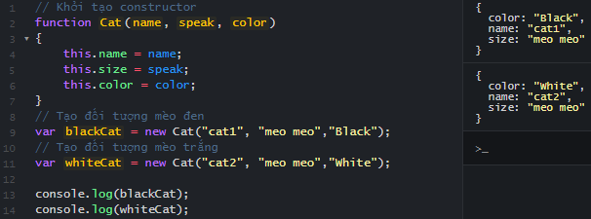

 |  | Constructor một class

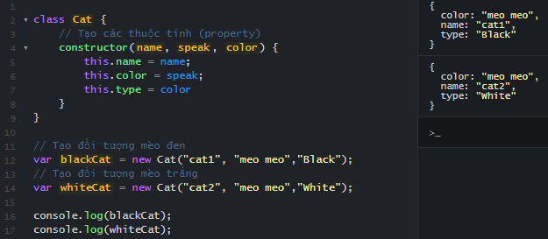

 | Cách truy cập các properties và methods trong object.
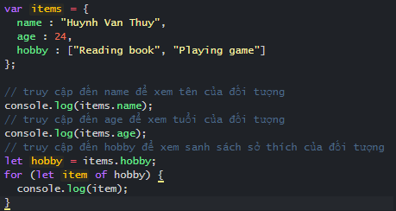

 | Cách add, update và remove các thuộc tính trong object.

 | Làm việc với các Objects Built-in mà JavaScipt cung cấp.

Object.create()
 | tạo ra một Object mới và dùng object đó để mở rộng hơn cho một object

Object.keys()
 | Lấy danh sách key của object

Object.values()
 | Lấy danh sách value của object

Object.entries()
 | Trả về danh sách các cặp key value ở dạng mảng

Object.assign()
 | Trộn 2 object lại với nhau
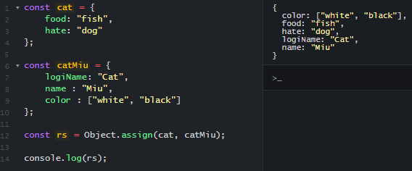

Object.freeze()
 | Ngăn chặn việc thay đổi thuộc tính của object
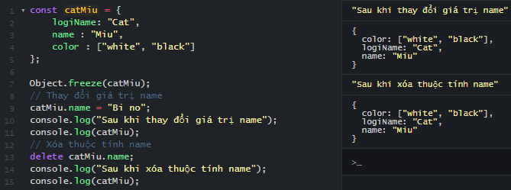

Object.seal()
 | Cho phép chỉnh sửa giá trị của thuộc tính sẳn có nhưng không có phép thêm - xóa thuộc tính của object

Kiến thức với mảng
Các thao tác với Array: truy cập, get, update, remove, copy,..
 | Khai báo mảng

Hoặc

 | Truy cập mảng

 | update

 | remove, copy,.. Tại mục "Làm việc với các methods của Array: push, pop, slice, splice, forEach, map, filter, sort"

Làm việc với các methods của Array: push, pop, slice, splice, forEach, map, filter, sort

 | push
 |  | Thêm 1 hoặc nhiều phần tử vào cuối mảng

 | pop
 |  | Xóa phần tử cuối cùng của mảng

 | slice
 |  | Lấy ra 1 số lượng phần tử của mảng trong 1 khoảng chỉ định

 | splice
 |  | Thay thế một số lượng phần tử của mảng từ một vị trí chỉ định

 | forEach
 |  | Lặp qua từng giá trị của mảng

 | map
 |  | Tương tự foreach nhưng bên trong thân hàm có giá trị return sẽ có thể trả về giá trị truyền vào

 | filter
 |  | Dùng để lọc một số phần tử ra khỏi mảng

 | sort
 |  | Sắp xếp mảng (mặc định sẽ là so sánh vị trí trong bảng mã unicode )

Thực hành các bài tập thao tác với Array: xử lý dãy số, mảng đối tượng, Tìm kiếm, sắp xếp, đệ quy...

Xử lý dãy số
Bài 1: Viết một hàm filterRange trả về mảng đã loại bỏ tất cả các giá trị ngoại trừ những giá trị nằm giữa giá trị from và to.

Bài 2: Cho mảng số nguyên dương tăng (chưa được sắp xếp) khuyết 1 phần tử, tìm phần tử bị thiếu.

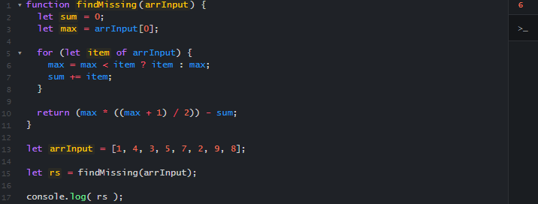

Bài 3: Cho mảng số nguyên tính tổng các số nguyên là số chẳn.

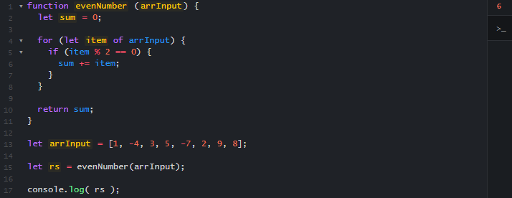

Mảng đối tượng

Bài 1: Cho mảng đối tượng học sinh lấy ra danh sách tên học sinh có tuổi lớn hơn k.

Bài 2: Cho mảng đối tượng nhân viên tính lương trung bình của cả công ty.

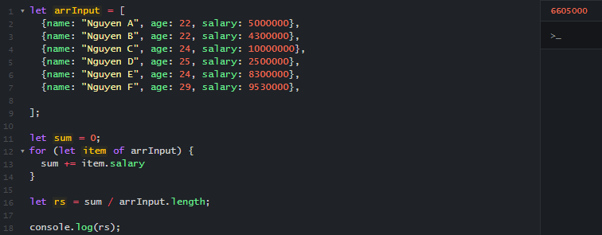

Tìm kiếm

Bài 1: Tìm kiếm toàn bộ mã thuộc phòng ban là giám đốc GD.

Bài 2: Tìm kiếm toàn bộ số nguyên tố trong mảng số nguyên.

Bài 3: Tìm kiếm toàn bộ nhân viên có lương từ 10 triệu trở lên.

Sắp xếp

Bài 1: Sắp xếp dãy số nguyên tăng

Bài 2: Sắp xếp dãy số nguyên giảm

Bài 3: Sắp xếp danh sách nhân viên theo thứ tự tăng về tuổi

Đệ quy

Bài 1: Xây dựng chức năng đếm ngược chúc mừng năm mới.
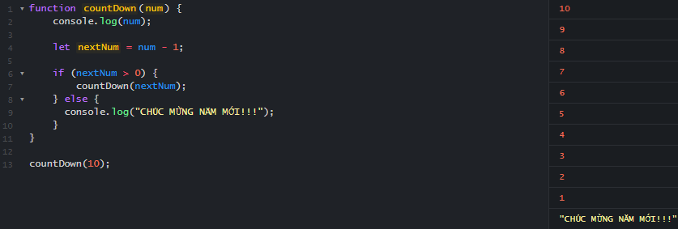

Bài 2: Tìm số fibonacci thứ N.

Cách sử dụng lớp Array: Array.prototype.slice(), Array.from()…

Array.prototype.slice()

Dùng để lấy số lượng phần tử của mảng từ vị trí start đến end (Tuy nhiên sẽ không lấy giá trị ở vị trí end)

Array.from()

Có thể tạo mảng từ một dữ liệu khác

Array.includes()

Kiểm tra sự tồn tại của item nằm trong mảng

Array.some()

Kiểm tra array có bất kỳ phần tử nào thỏa mãn 1 điều kiện nào đó

Array.every()

Kiểm tra toàn bộ phần tử array có thỏa mãn 1 điều kiện nào đó

CTDL và giải thuật
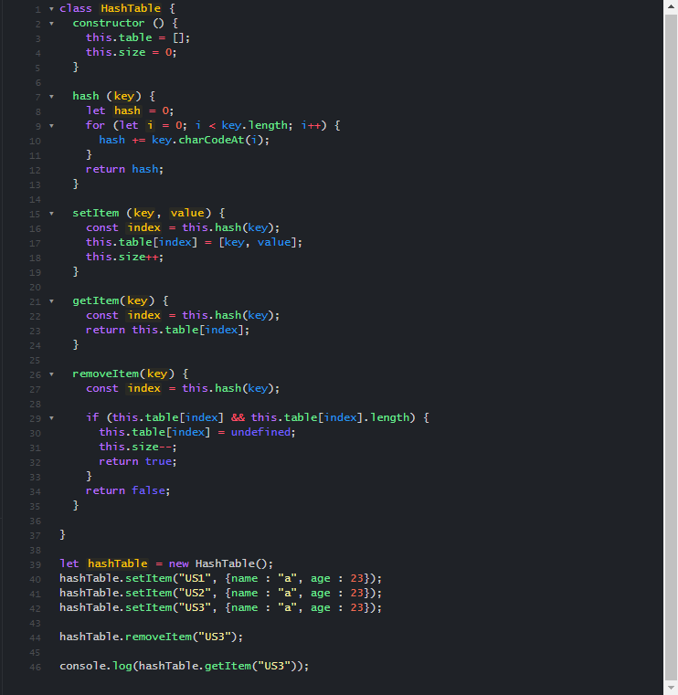
Làm việc với cấu trúc Array nâng cao

 | Mảng đa chiều

Giả định ta muốn cấu trúc 1 mảng có thể lưu được ma trận bên dưới
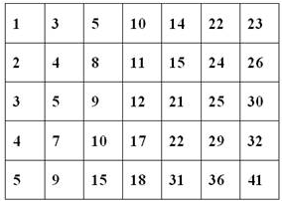

Hoàn toàn có thể dùng mảng 2 chiều với Javascript

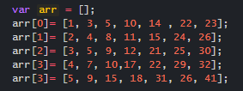

Để truy xuất 1 phần tử của mảng chỉ cần chỉ đúng vị trí của phần tử
tenmang[vin trí dòng][vị trí cột]

Có thể hiển thị ma trận trên bằng cách bên dưới

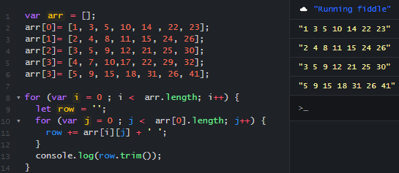

 | Lists

Có thể dùng array như một lists

 | Stack

Cơ chế Stack là cơ chế được hiểu phần tử cuối cùng được chèn vào sẽ là phần tử được lấy ra đầu tiên.

pop(): Lấy ra item đỉnh stack
push(item): Thêm item vào đỉnh stack

Triển khai 1 mẫu nhỏ với Javascript

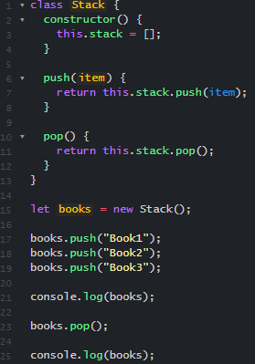

 |  | Item Book3 được thêm vào cuối cùng nên khi pop nó sẽ được lấy ra đầu tiên

 | Queue

Ngược lại với Stack thì Queue sẽ có cơ chế phần tử thêm vào đầu tiên thì được lấy ra đầu tiên

shift(): Lấy ra item cuối queue
push(item): Thêm item vào đỉnh stack

Triển khai 1 mẫu nhỏ với Javascript

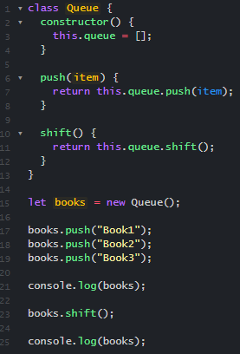

 |  | Item Book1 được thêm vào đầu tiên nên khi shift nó sẽ được lấy ra đầu tiên

 | LinkedList

Khởi tạo 1 LinkedList và Node cho LinkedList

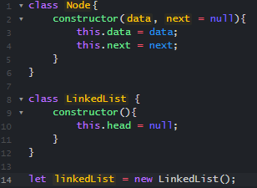

Tạo phương thức Add cho LinkdedList để có thể thêm 1 Node mới vào LinkdedList
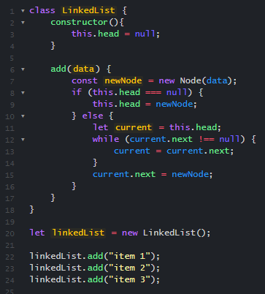

Tạo phương thức get để lấy 1 Node cuả LinkdedList dựa trên chỉ số truyền vào

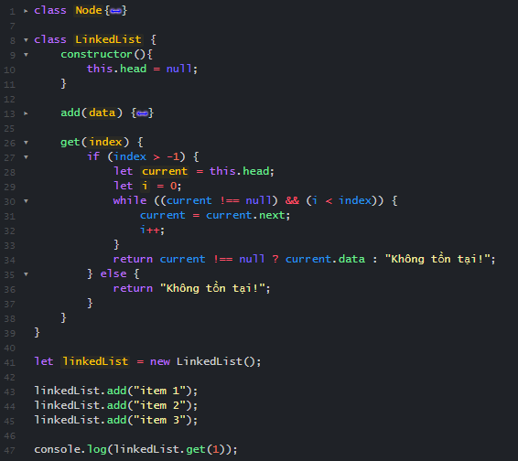

 |  |  | Ta có thể lấy giá trị ở chỉ số 1 là "Item 2" với phương thức get

Tạo phương thức remove để xóa đi 1 Node của LinkedList dựa trên chỉ số truyền vào

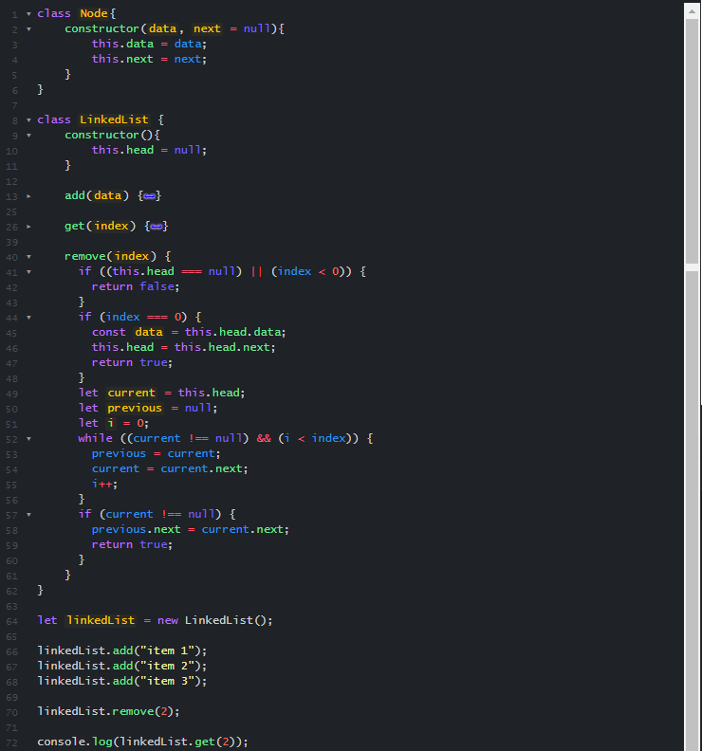

 |  |  |  | Sau khi xóa vị trí số 2 thì node ở đây không tồn tại

 | Sets
 | là một loại object cho phép bạn lưu trữ dữ liệu một cách duy nhất, không trùng lặp.

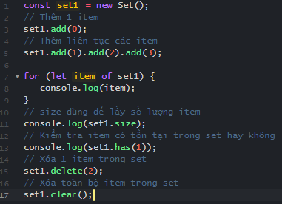

 | Maps
 | Có thể tạo 1 mảng mới theo một điều kiện nào đó từ một tập giá trị ban đầu

 | Hashtable + Hashing
 | Hashing là phân phối các cặp khóa/giá trị trên một mảng. Nó sử dụng một hash function (hàm băm) để chuyển đổi các khóa có giá trị lớn thành giá trị nhỏ hơn và sử dụng số nhỏ hơn đó làm chỉ mục trong một bảng gọi là hash table

Khởi tạo 1 Hashtable cơ bản với 3 chức năng get, set và remove item

Lập trình hướng đối tượng
Encapsulation (Tính đóng gói)
 | che giấu dữ liệu, không cho phép truy cập dữ liệu trực tiếp từ bên ngoài, mà phải thông qua các method được cung cấp

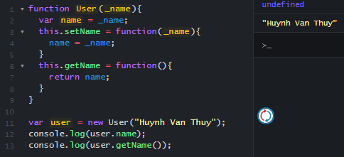

Inheritance (Tính kế thừa)
 | đối tượng con sẽ kế thừa những thuộc tính của đối tượng cha mà không cần phải định nghĩa lại.
 | Mặc dù, JavaScript không hỗ trợ trực tiếp tính kế thừa, tuy nhiên ta vẫn có thể tuỳ biến để áp dụng tính chất này trong JavaScript.


Polymorphism (Tính đa hình), Abstraction (Tính trừa tượng)
 | Javascript không có class và Interface nên tính chất này không được thể hiện. Tuy nhiên Typescript đã có và thể hiện được tính 2 chất này.

Lập trình bất đồng bộ
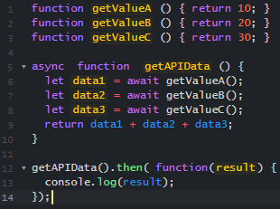
Call back
 | là một hàm sẽ được thực hiện sau khi một hàm khác đã thực hiện xong
 | Callback là một cách để đảm bảo code nhất định không thực thi cho đến khi code khác thực hiện xong

Giả sử ta có quy trình gửi mail như bên dưới
Và sẽ không có vấn đề nếu tiến trình gửi mail không lâu

Tuy nhiên nếu gửi mail quá lâu thì việc đợi để thông báo thành công sẽ diễn ra sau. Như này

Ta có thể dùng call back để đợi wait() chạy xong mới thực hiện end()

Promise
 | là một cơ chế trong JavaScript giúp bạn thực thi các tác vụ bất đồng bộ mà không rơi vào tình trạng các hàm callback lồng vào nhau ở quá nhiều tầng.

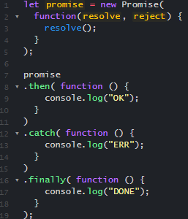

 |  | resolve sẽ dùng để gọi khi thao tác xử lý thành công

 |  | reject sẽ dùng để gọi khi thao tác xử lý thất bại

Vậy để tránh viết như minh họa bên dưới
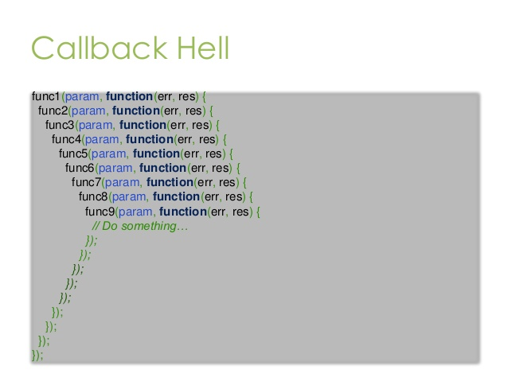

Ta có thể viết với Promise dạng như sau

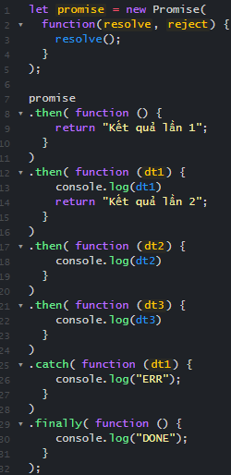

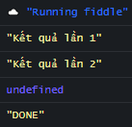

Async/await

Async - khai báo một hàm bất đồng bộ
Await - tạm dừng việc thực hiện các hàm async

Giả sử các hàm getValue là các API giá trị trả về là bất đồng bộ ta có thể viết như sau

Exception handling
Exception handling
 | Để có thể xử lý lỗi ngoại lệ ta có thể xem ví dụ sau

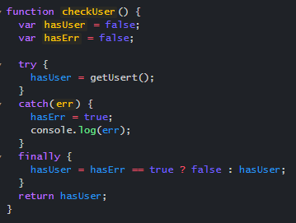
 |  | Trong try sẽ là xử lý để lấy ra thông tin người dùng
 |  | Trường hợp một lỗi nào đó phát sinh trong quá trình lấy thông tin thì catch sẽ được thực thi
 |  | Finally được can thiệp ở trường hợp này là nếu quá trình lấy thông tin lỗi thì hasErr, nên giá trị hasUser được set lại false

Validations
Validations
 | Form Validation

Khi người dùng nhập các thông tin vào một biểu mẫu (form) trước khi gửi tới máy chủ.
Chẳng hạn biểu mẫu đăng ký tài khoản. Lúc này các thông tin mà người dùng nhập vào biểu mẫu cần phải được xác thực (validate).

Kiểm tra bắt buộc phải nhập cho 1 input

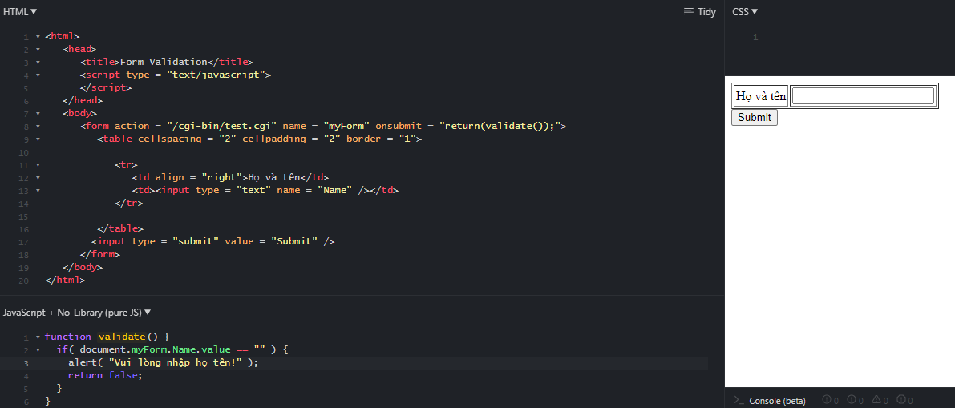

Kiểm tra giá trị nhập có phải là email

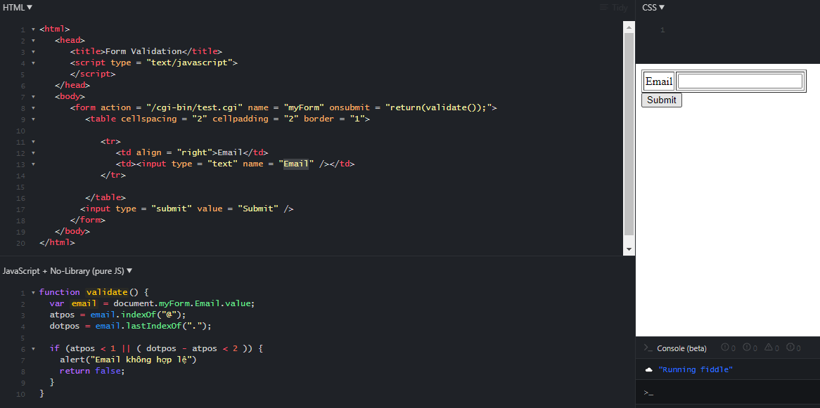

Kiểm tra giá trị nhập không được quá n kí tự

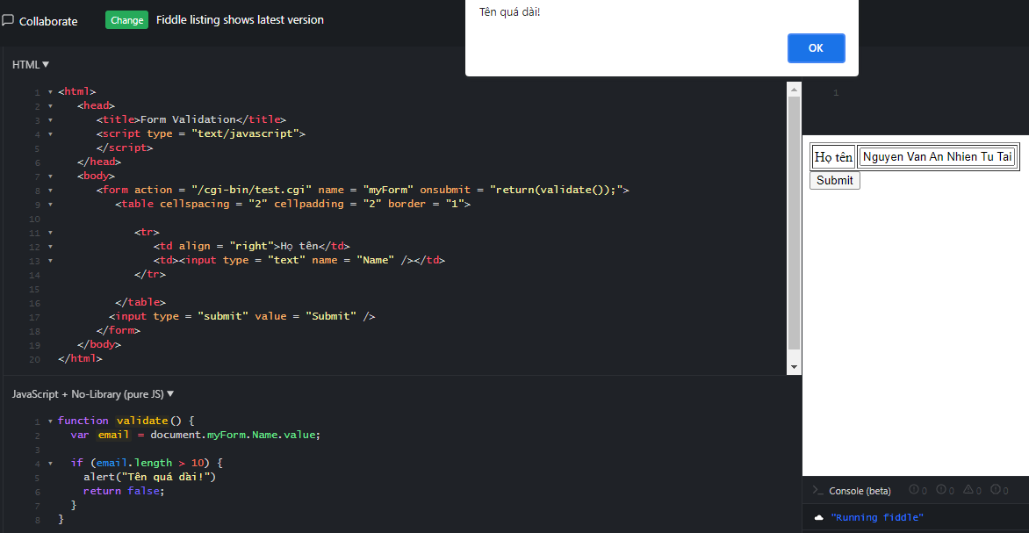

Còn rất nhiều trường hợp có thể kiểm tra với javascript khác

Khái niệm chuyên sâu
IIFE
 | là viết tắt của Immediately Invoked Function Expression, có nghĩa là khởi tạo một function và thực thi nó ngay lập tức

Cú pháp của IIFE là:

Ta có thể truyền tham số cho IIFE như sau:

Một ví dụ cơ bản sau

Một số lưu ý sử dụng khi dùng IIFE

dùng ;

 |  |  | Nếu không dùng chấm phẩy ta sẽ có 1 đoạn mã như này và LỖI

Là hàm Private

 |  |  |  |  | Hàm sayHello không được hiểu như 1 hàm bình thường và không dùng gọi lại để thực thi bên ngoài

 |  |  |  | Tuy nhiên có thể gọi lại chính nó trong phạm vi cũng là chính nó

Áp dụng thử đóng gói 1 user với ví dụ sau đây

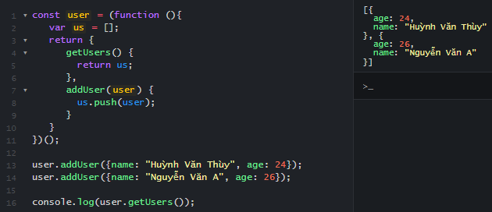

Closures
 | function được viết lồng trong function cha và function con có thể truy cập được biến nằm ở function cha

Kết luận với Closures
 | Biến bên ngoài hàm cha có thể giữ trạng thái sau nhiều lần gọi
 | Giá trị sẽ thay đổi nếu trong hàm con thực hiện thay đổi

Hoisting
 | function

Hàm getName1 được gọi trước khi nó được định nghĩa tuy nhiên vẫn chạy tốt.
Bởi vì khi biên dịch thì các định nghĩa hàm được lôi lên trên và thực hiện trước.

 | Biến

Nếu giống hàm thì nó sẽ bê phần khai báo lên đầu
Nhưng không hoisting với 1 biến nó sẽ có dạng này

Có thể hiểu nó chỉ bê phần định nghĩa biến lên đầu thôi chứ k bê cả phần khai báo giá trị

Strict mode
 | Sử dụng đoạn text "use strict"; ở đầu là đã có thể vi vu với Strict mode. Lưu ý: đặt ở đầu file thì dùng cho toàn bộ file đặt ở đầu hàm thì chỉ dùng cho hàm đó.

Sẽ có lỗi khi bạn thực hiện thao tác xoá biến, hàm, hay argument

Các tham số của một hàm không được phép trùng nhau

Không thể sử dụng with

Không đươc phép ghi đè lên thuộc tính chỉ đươc phép đọc

This keyword
 | Khi một function được định nghĩa thì con trỏ this chứa item của object gọi tới function đó, và thông qua this cũng có thể lấy các item nằm trong object gọi tới function

Sử dụng this ở phạm vi global
Trong phạm vi global, khi code được thực thi trong trình duyệt, thì mọi variables ( biến ) và function dạng Global đều được định nghĩa trong Object window.
Nên khi dùng this trong hàm dạng Global, nó sẽ trỏ tới (và mang giá trị) của Object window (điều này không đúng khi dùng trong strict mode)
Window là thằng quản toàn bộ các ứng dụng JavaScript chạy trên nền web

Sử dụng this ở phạm vi object method
This sẽ trỏ đến đối tượng cụ thể
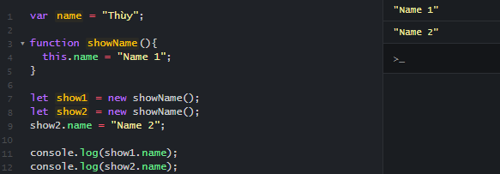

Sử dụng this với call hoặc apply
This sẽ trỏ đến đối tượng được truyền vào

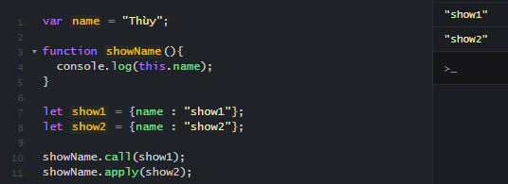

bind, call, apply
call
 | Gọi hàm và cho phép bạn truyền vào một object và các đối số phân cách nhau bởi dấu phẩy
 | function.call(thisArg, arg1, arg2, ...)
apply
 | Gọi hàm và cho phép bạn truyền vào một object và các đối số thông qua mảng
 | function.apply(thisArg, [argsArray])
bind
 | Trả về một hàm số mới, cho phép bạn truyền vào một object và các đối số phân cách nhau bởi dấu phẩy
 | var newFunction = fun.bind(thisArg[, arg1[, arg2[, ...]]])

Nhìn chung, hàm call và apply là gần giống nhau. Chúng đều gọi hàm trực tiếp. Chỉ khác ở cách truyền tham số đầu vào
Hàm bind thì hơi khác hơn một chút. Hàm này không gọi hàm trực tiếp mà nó sẽ trả về một hàm mới. Và bạn có thể sử dụng hàm số mới này sau. Về cách truyền tham số vào thì nó giống với hàm call.

Catching, throwing errors

Một số trường hợp gặp lỗi mà ta không thể lường trước được ví dụ runtime error hoặc connect fail database với javascript
Cần lường trước để bắt lỗi và xử lý nó.

Try - Catch - Finally
try {...}: Bao quanh vùng code khả nghi, có khả năng sinh ra lỗi.
catch { ... }: Xử lý thông tin nếu có lỗi.
finally { ... }: Đoạn code này luôn luôn được gọi để xử lý các tác vụ còn lại, ví dụ như reset biến hay các tác vụ khác.

Câu lệnh throw
 | Khi mà xảy ra một lỗi, JavaScript sẽ tự động dừng và tạo ra một thông báo lỗi.
 | Khi đó JavaScript sẽ ném ra một ngoại lệ
 | Khi sử dụng câu lệnh throw, nó cho phép bạn tạo ra một lỗi tùy chỉnh (custom error) của mình.

Promise, Async, await
Call Stack là một cấu trúc dữ liệu dạng ngăn xếp (stack) dùng để chứa thông tin về hoạt động của chương trình máy tính trong lúc thực thi
Tuy nhiên có quá nhiều callback lồng nhau sẽ xuất hiện khái niện mà callback Hell
Khi gặp callback hell có thể dùng promise để có 1 giải pháp tốt hơn
 | Một Promise có 3 trạng thái sau:
 |  | pending: đang chờ kết quả
 |  | fulfilled: đã có kết quả
 |  | rejected: lỗi xảy ra
Async/Await
Với callback Hell dùng Promise chưa triệt để thì ta có thể xử lý bất đồng bộ một cách dễ nhìn và dễ đọc hơn với async/await.
Không thay thế promise mà nó kết hợp với promise để cho ra cú pháp dễ nhìn hơn.

Tìm hiểu design pattern
Design pattern là một thuật ngữ được sử dụng trong ngành kỹ nghệ phần mềm nói chung,
là giải pháp tái sử dụng cho việc giải quyết các vấn đề giống nhau và thường xuyên ra trong quá trình phát triển phần mềm

Module
 | được sử dụng để duy trì các phần code cụ thể độc lập, không phụ thuộc vào các thành phần khác

Ví dụ



Prototype
 | Từ đối tượng Student ban đầu với các thuộc tính name và age ta có thể định nghĩa showHobbies cho đối tượng student



Singleton Pattern
 | mẫu design pattern chỉ cho phép chúng tạo ra một instantiation duy nhất của một Class.
 | Singleton giúp hạn chế tạo nhiều đối tượng, sau khi đối tượng đầu tiên được tạo, nó sẽ trả về instant đã tạo của chính nó





Ngoài ra còn một số Design pattern khác

Lập trình hướng function
Lập trình hướng function
 | là một phương pháp lập trình dựa trên các hàm toán học (function), tránh việc thay đổi giá trị của dữ liệu.

Ưu điểm
 | hướng đến tính kết hợp (composability) các hàm (function) để tối đa hóa khả năng tái sử dụng (reusability) trong chương trình
 | thay vì thực hiện tuần tự theo các bước với các biến để lưu trạng thái. Thì Functional Programming chú trọng đến thực thi luồng chương trình thông qua sự kết hợp các hàm bậc cao (high order function).

Nhược điểm
 | yêu cầu không gian bộ nhớ lớn. Vì nó không tạo ra một đơn vị mới. Cho nên mỗi lần khi sử dụng bạn cần tạo các đối tượng mới để thực hiện các hành động.
 | Trong một số tình huống khi mà chúng ta sử dụng lập trình hàm thì phải thực hiện nhiều thao tác khác nhau trên cùng một tập dữ liệu

Làm quen với lập trình hướng function

Pure function(Hàm thuần khiết)
 | Với các inputs giống nhau, luôn cho ra một output giống nhau, và không có hiệu ứng phụ



 |  | Đây là 1 hàm không thuần khiết vì nó sử dụng biến b ở bên ngoài


 |  | Sau khi biến hình mượn 1 biến c thì ta đã có 1 hàm thuần khiết

Function Composition(Sự tổng hợp của các hàm)
 | Là một tiến trình kết hợp hai hay nhiều hàm để tạo nên hàm mới hoặc thực hiện một nhiệm vụ gì đó.

Shared State(Biến chia sẻ)
 | là bất cứ các biến, đối tượng, hoặc không gian bộ nhớ mà chúng tồn tại trong một pham vi được chia sẻ(shared scope).
 | Một shared scope bao gồm scope toàn cục và scope closure. Chúng được dùng chung quá nhiều nơi và rất khó để biết hàm nào đã làm thay đổi biến đó.
 | Các hàm không nên chia sẻ nhau giữa các biến, dữ liệu.

Side Effects
 | là tất cả những thay đổi của state trong ứng dụng mà nó nằm bên ngoài hàm đang thực thi

Workers
Workers
 | Worker Detection
 | kiểm tra xem trình duyệt hiện tại có hỗ trợ Worker hay không.
 | Do Worker constructor function được truy cập thông qua window object, chúng ta có thể kiểm tra như sau

 | Create New Worker



 | Stop New Worker
 |  | w.terminate();

